2023_10_data
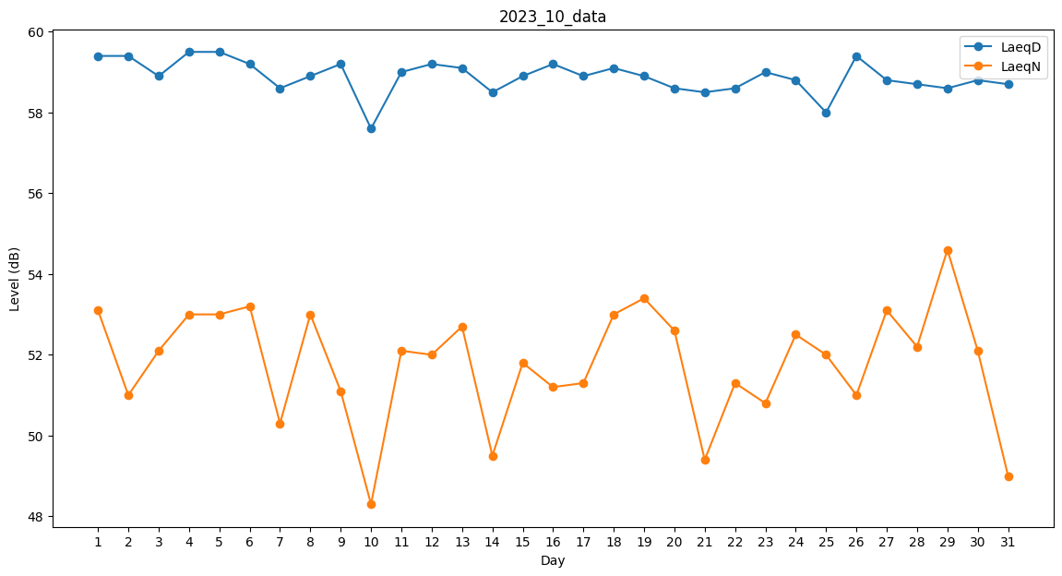
Day | LaeqD | LaeqN
1 | 59.4 | 53.1
2 | 59.4 | 51
3 | 58.9 | 52.1
4 | 59.5 | 53
5 | 59.5 | 53
6 | 59.2 | 53.2
7 | 58.6 | 50.3
8 | 58.9 | 53
9 | 59.2 | 51.1
10 | 57.6 | 48.3
11 | 59 | 52.1
12 | 59.2 | 52
13 | 59.1 | 52.7
14 | 58.5 | 49.5
15 | 58.9 | 51.8
16 | 59.2 | 51.2
17 | 58.9 | 51.3
18 | 59.1 | 53
19 | 58.9 | 53.4
20 | 58.6 | 52.6
21 | 58.5 | 49.4
22 | 58.6 | 51.3
23 | 59 | 50.8
24 | 58.8 | 52.5
25 | 58 | 52
26 | 59.4 | 51
27 | 58.8 | 53.1
28 | 58.7 | 52.2
29 | 58.6 | 54.6
30 | 58.8 | 52.1
31 | 58.7 | 49

